画面遷移
画面レイアウト

業務機能名 | 社内管理システム | 画面名称 | 自動請求 | 作成日 | 2024-06-04 |  | 作成者 | そん
画面ID | P005 | 備考 |  | 更新日 |  |  | 更新者
 |  |  |  | 備考
凡例：
：画面
：画面遷移

 |  |  |  | メニュー画面：機能情報テーブルに定義した
 |  |  |  |  |  | 画面 (ofcfunction)

自動請求ボタン
メニュー画面
自動請求画面

画面レイアウト
画面レイアウト

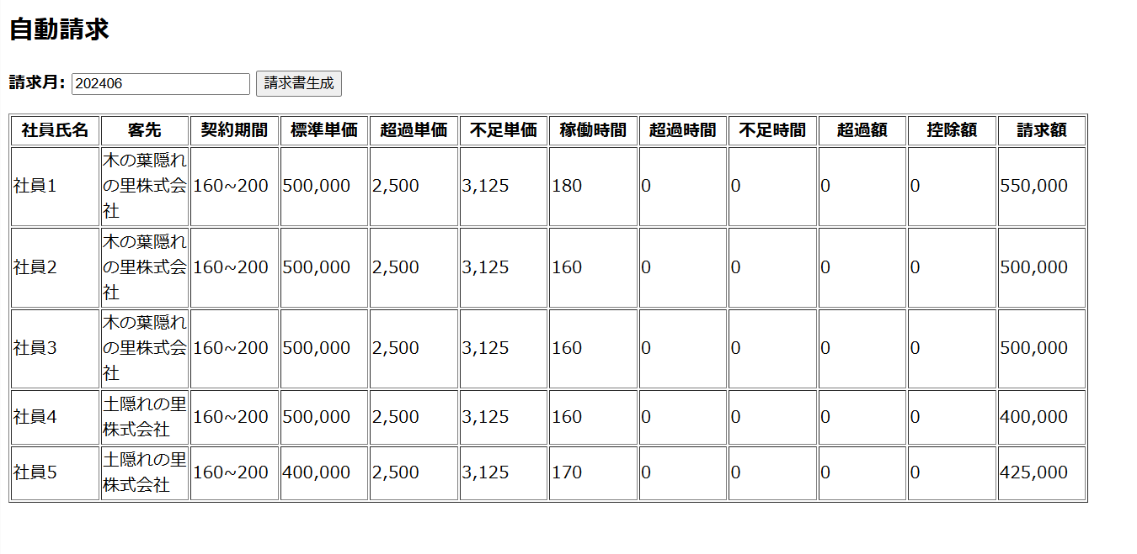
業務機能名 | 社内管理システム | 画面名称 | 自動請求 |  |  | 作成日 | 2024-06-04 |  | 作成者 | そん
画面ID | P005 | 備考 |  |  |  | 更新日 |  |  | 更新者
 |  |  |  | 項番 | 項目名称 |  |  | 項目種別
 |  |  |  | 1 | 自動請求 |  |  | ラベル
 |  |  |  | 2 | 請求月： |  |  | テキスト
 |  |  |  | 3 | 請求書生成 |  |  | ボタン
 |  |  |  | 4 | 社員氏名 |  |  | ラベル
 |  |  |  | 5 | 客先 |  |  | ラベル
 |  |  |  | 6 | 契約期間 |  |  | ラベル
 |  |  |  | 7 | 標準単価 |  |  | ラベル
 |  |  |  | 8 | 超過単価 |  |  | ラベル
 |  |  |  | 9 | 不足単価 |  |  | ラベル
 |  |  |  | 10 | 稼働時間 |  |  | ラベル
 |  |  |  | 11 | 超過時間 |  |  | ラベル
 |  |  |  | 12 | 不足時間 |  |  | ラベル
 |  |  |  | 13 | 超過額 |  |  | ラベル
 |  |  |  | 14 | 控除額 |  |  | ラベル
 |  |  |  | 15 | 請求額 |  |  | ラベル

入出力項目定義書
入出力項目定義書

業務機能名 |  |  |  |  | 社内管理システム |  |  | 画面名称 |  |  |  |  | 自動請求 |  |  |  |  |  | 作成日 | 2024-06-04 | 作成者 | そん
画面ID |  |  |  |  |  |  |  | 備考 |  |  |  |  |  |  |  |  |  |  | 更新日 |  | 更新者

入出力項目 |  |  |  |  |  |  |  |  |  |  |  |  |  |  |  | DB情報 |  | データ加工編集条件・方法
No. | アイテム名称 |  |  |  |  |  | 属性 |  | 桁数 | I/O |  | 必須 |  | 揃い方式 | 表示 ﾌｫｰﾏｯﾄ | テーブル名称 | 項目名称
1 | 請求月： |  |  |  |  |  | テキストボックス |  | - | I/O |  | ○ |  | 左 | YYYYMM | claim | ClaimMonth
2 | 請求書生成 |  |  |  |  |  | ボタン |  | - | O |  | × |  | 左 | - | - | -
3 | 社員氏名 |  |  |  |  |  | ラベル |  | 6 | I/O |  | ○ |  | 左 | - | employee | employeeName
4 | 客先 |  |  |  |  |  | ラベル |  | 15 | I/O |  | ○ |  | 左 | - | company | companyName
5 | 契約時間最小 |  |  |  |  |  | ラベル |  | 3 | I/O |  | ○ |  | 右 | - | contract | lowerTime
5 | 契約時間最大 |  |  |  |  |  | ラベル |  | 3 | I/O |  | ○ |  | 右 | - | contract | upperTime
6 | 標準単価 |  |  |  |  |  | ラベル |  | 7 | I/O |  | ○ |  | 右 | #,##0 | contract | price
7 | 残業単価 |  |  |  |  |  | ラベル |  | 4 | I/O |  | ○ |  | 右 | #,##0 | contract | upperPrice
8 | 控除単価 |  |  |  |  |  | ラベル |  | 4 | I/O |  | ○ |  | 右 | #,##0 | contract | lowerPrice
9 | 稼働時間 |  |  |  |  |  | ラベル |  | 3 | I/O |  | ○ |  | 右 | - | workinfo | workTime
10 | 過/不足時間 |  |  |  |  |  | ラベル |  | 2 | I/O |  | ○ |  | 右 | - | - | - | 稼働時間-契約時間（最大/最小）。不足の場合－にする
11 | 残業額 |  |  |  |  |  | ラベル |  | 5 | I/O |  | ○ |  | 右 | #,##0 | - | upperTotal | 超過時間×残業単価
12 | 控除額 |  |  |  |  |  | ラベル |  | 5 | I/O |  | ○ |  | 右 | #,##0 | - | lowerTotal | 不足時間×控除単価
13 | 交通費 |  |  |  |  |  | ラベル |  | 7 | I/O |  | ○ |  | 右 | #,##0 | claim | transport | 状況確認時、０で固定
14 | 出張旅費 |  |  |  |  |  | ラベル |  | 7 | I/O |  | ○ |  | 右 | #,##0 | claim | businessTrip | 状況確認時、０で固定
15 | 特別請求 |  |  |  |  |  | ラベル |  | 8 | I/O |  | ○ |  | 右 | #,##0 | claim | specialClaim | 状況確認時、０で固定
16 | 税抜総額 |  |  |  |  |  | ラベル |  | 7 | I/O |  | ○ |  | 右 | #,##0 | - | claimPrice | 標準単価＋残業額-請求額
17 | 請求税込額 |  |  |  |  |  | ラベル |  |  | I/O |  | ○ |  | 右 | #,##0 | claim | sum | 税抜総額×10%＋交通費+出張旅費+特別請求

状況確認
ょう
請求書ダウンロード
ょう
検索
ょう

 |  | 流れ：
 |  |  | 画面初期表示：
 |  |  |  | 請求月の設定： |  | 請求情報（claim）の請求月（claimMonth）で採番（最大請求月の次の月）
 |  |  |  | 検索ボタン、請求書生成ボタン、請求書ダウンロードボタン利用不可状態

 |  |  | 請求月を入力後：
 |  |  |  | 検索ボタン、請求書生成ボタン、、請求書ダウンロードボタンを利用不可に設定。

 |  |  | 状況確認ボタンをクリック
 |  |  |  | 全社員（employee)の請求月の稼働時間、交通費は入力済みかを確認。
 |  |  |  | 全員入力した場合、「検索」ボタン、「請求書生成」ボタン、請求書ダウンロードボタンを利用可能にする。
 |  |  |  | 未入力社員がある場合、未入力社員氏名を画面に表示する。
 |  |  |  | 既に存在する（claimテーブル）場合、「請求書生成」ボタンを利用不可に設定、「検索」ボタン、請求書ダウンロードボタンを利用可能にする。

 |  |  | 請求書生成ボタンをクリック
 |  |  |  | ①上記「DB情報」に記入したとうに該当データ及び計算データを画面にリストする。
 |  |  |  | ②上記データを請求テーブル（claim)に新規登録。 |  |  |  |  |  |  | 請求ステータスに完了を設定
 |  |  |  | ③請求書にデータ出力する。請求書ファイル名：YYYYMM_ソフトテク請求書.PDF
 |  |  |  | ④請求書生成ボタンを利用不可にする

 |  |  | 検索ボタンをクリック
 |  |  |  | 請求月の請求データ（claimテーブルから）取得して、表示。
 |  |  |  | データがない場合、その旨のメッセージを表示する

 |  |  | 請求書ダウンロードボタンをクリック
 |  |  |  | 請求書PDFファイルをダウンロードできる

